电梯状态变化
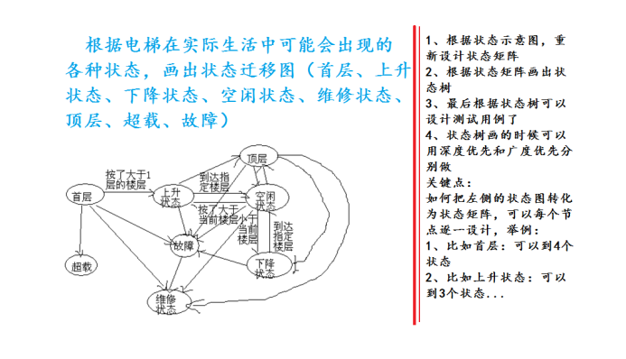
 | 首层 | 上升 | 下降 | 空闲 | 维修 | 顶层 | 超载 | 故障
首层
上升 | √ |  |  | √
下降 |  |  |  | √ |  | √
空闲 |  | √ | √ |  |  | √
维修 | √ |  |  | √ |  | √ |  | √
顶层 |  | √ |  | √
超载 | √
故障 | √ | √ | √ | √ |  | √

 |  |  |  |  | 广度优先

 |  |  |  |  |  |  | 深度优先

web
web浏览器 | 插件 | 应用服务器 | 操作系统
Chrome70.0 | 无 | IIS | windows Server 2016
Internet explorer 11.0 | real player | Apache | windows 7
Opera55.0 | Media player | Tomcat | Linux

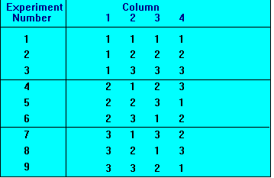
 |  |  |  | web浏览器 | 插件 | 应用服务器 | 操作系统
 |  |  |  | Chrome70.0 | 无 | IIS | windows Server 2016 | 1
 |  |  |  | Chrome70.0 | real player | Apache | windows 7 | 2
 |  |  |  | Chrome70.0 | Media player | Tomcat | Linux | 3
 |  |  |  | Internet explorer 11.0 | 无 | Apache | Linux | 4
 |  |  |  | Internet explorer 11.0 | real player | Tomcat | windows Server 2016 | 5
 |  |  |  | Internet explorer 11.0 | Media player | IIS | windows 7 | 6
 |  |  |  | Opera55.0 | 无 | Tomcat | windows 7 | 7
 |  |  |  | Opera55.0 | real player | IIS | Linux | 8
 |  |  |  | Opera55.0 | Media player | Apache | windows Server 2016 | 9

